Feuil1
 FFS Club N°07175 FFH Club N° 09 039 24 30 Agréé Jeunesse et sport N° 39.S.130.81 |  | Commande vétements |  |  |  |  |  |  |  |  |  |  |  |  |  | 2018/2019

 |  |  | Chèque |  | N° |  |  |  |  |  | Date du règlement |  |  | __ / __ / ______

 |  |  | Banque |  |  |  |  |  |  |  | Date de distribution |  |  | __ / __ / ______

 |  |  | Espèces |  |  |  |  |  |  |  | Total de la commande |  |  |  |  | _______ €

NOM* |  |  |  | Prénom* |  |  |  |  | Tél* |  |  |  |  |  |  | Signature

Adresse* |  |  |  |  |  |  |  |  | Mobile*

CP* | Ville*

Mail*

 |  |  |  |  |  | Tarif unitaire | 104/110 | 116/122 | 128/134 | 140/146

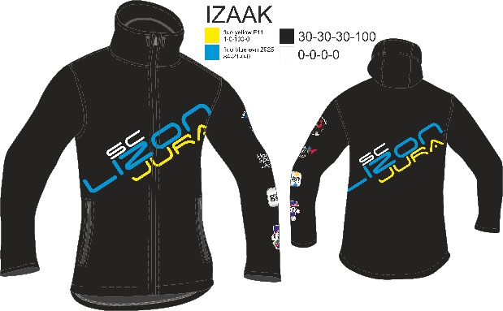 |  |  | SOFTSHELL Coupe enfant Manches longues + capuche |  |  | 102 € |  |  |  |  |  |  |  |  |  |  | ________ €

 |  |  |  |  |  | Tarif unitaire | XXS | XS | S | M |  | L | XL |  | XXL | XXXL

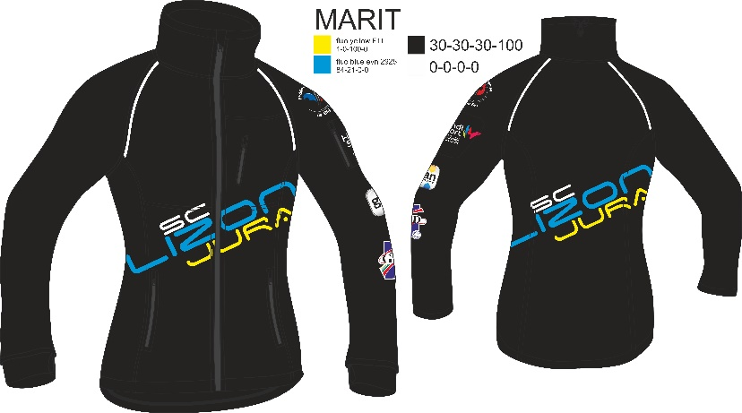 |  |  | SOFTSHELL Coupe femme Manches longues |  |  | 120 € |  |  |  |  |  |  |  |  |  |  | ________ €

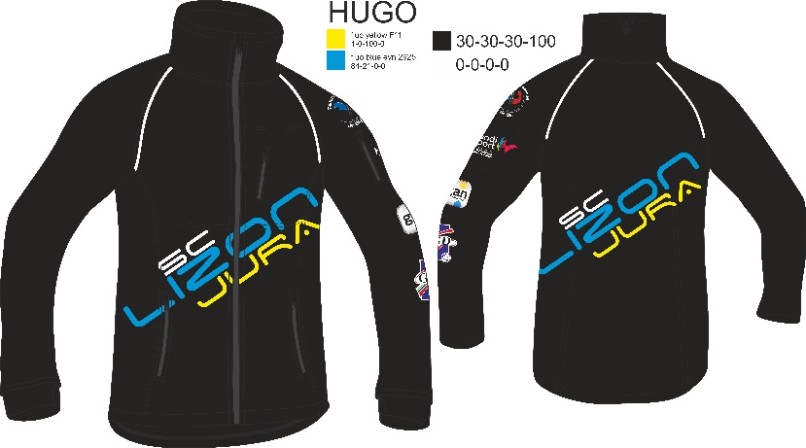 |  |  | SOFTSHELL Coupe homme Manches longues |  |  | 120 € |  |  |  |  |  |  |  |  |  |  | ________ €

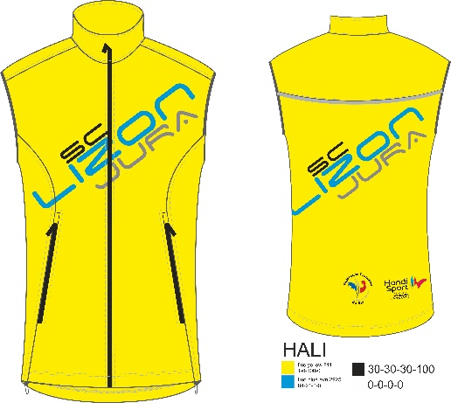 |  |  | SOFTSHELL Coupe femme Sans manche |  |  | 84 € |  |  |  |  |  |  |  |  |  |  | ________ €

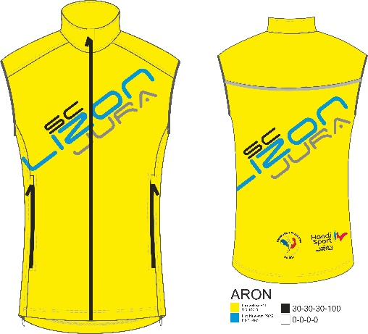 |  |  | SOFTSHELL Coupe homme Sans manche |  |  | 84 € |  |  |  |  |  |  |  |  |  |  | ________ €

 |  |  |  |  |  | Tarif unitaire | Taille unique

 |  |  | BUFF Tour de coup |  |  | 4.50 € |  |  |  |  |  |  |  |  |  |  | ________ €

 |  |  |  |  |  | Tarif unitaire | Taille unique

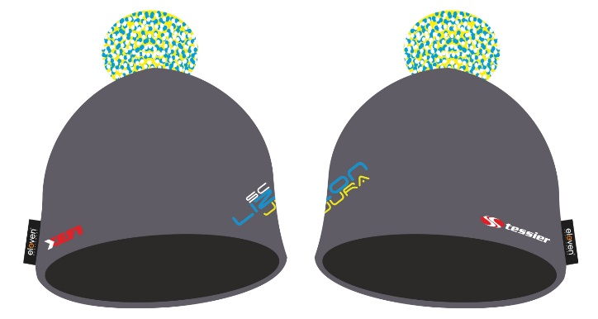 |  |  | Bonnet Alpin _______ |  |  | 16 € |  |  |  |  |  |  |  |  |  |  | ________ €

 |  |  |  |  |  | Tarif unitaire | M | L

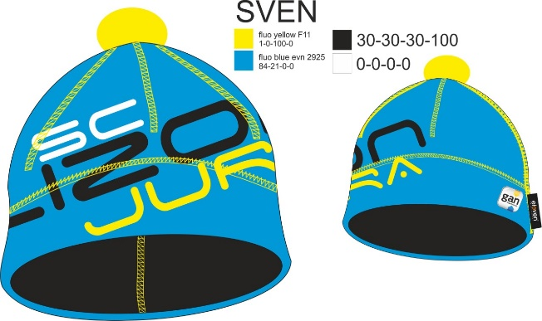 |  |  | Bonnet Nordique _______ |  |  | 12 € |  |  |  |  |  |  |  |  |  |  | ________ €

